关系图
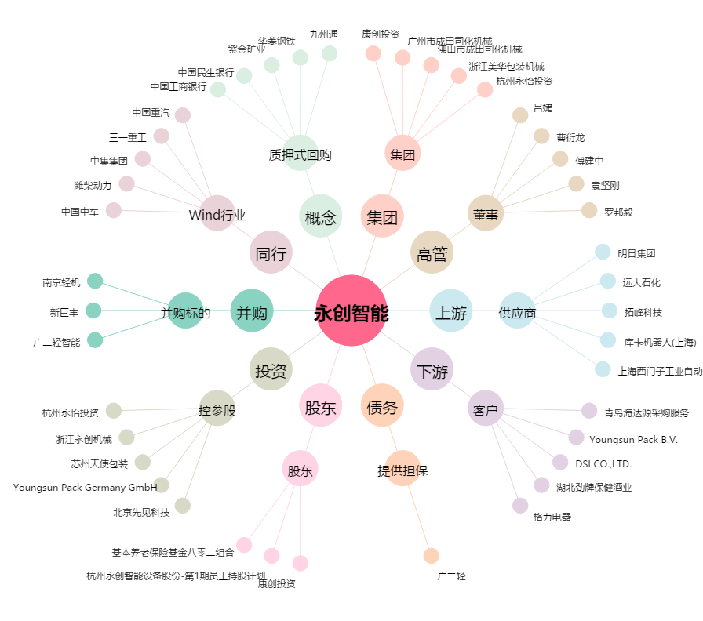
永创智能[603901.SH] - 关系概览图

